关系图
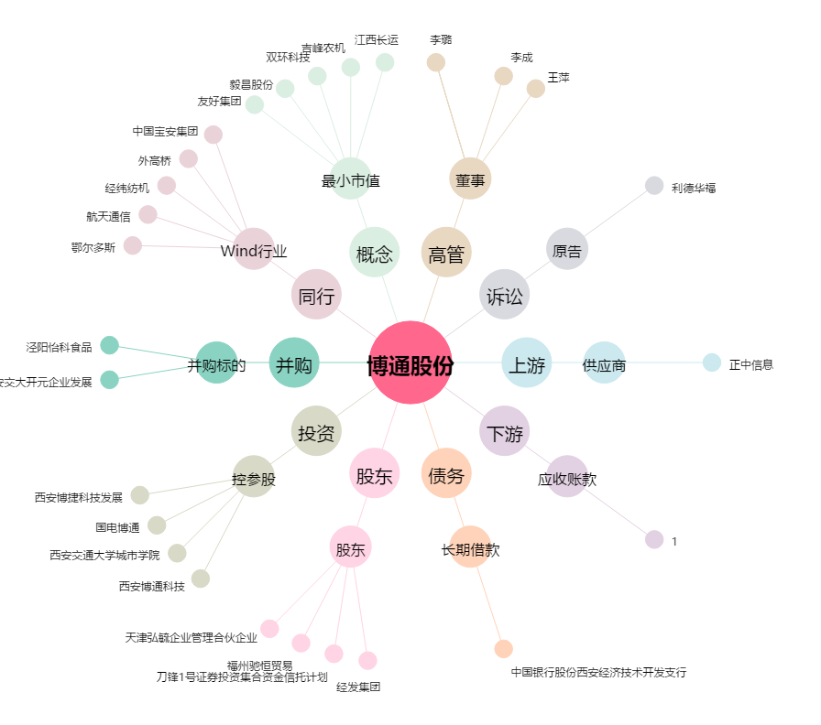
博通股份[600455.SH] - 关系概览图

